2025
 |  | GOBERNACIÓN DE BOLIVAR |  |  |  |  |  |  | COD: FP-BIS-SST-FO-74
 |  | SISTEMA DE GESTIÓN DE LA SEGURIDAD Y SALUD EN EL TRABAJO |  |  |  |  |  |  | VERSIÓN: 1

 |  | SEGUIMIENTO DE INDICADORES |  |  |  |  |  |  | FECHA: 04/06/2024

INDICADOR | FRECUENCIA DE LA MEDICIÓN | ABRIL | MAYO | JUNIO | JULIO | AGOSTO | SEPTIEMBRE | OCTUBRE | NOVIEMBRE | DICIEMBRE
Reducción de índice de Lesiones Incapacitantes | Mensual
Cumplimiento de Capacitaciones en SST | Trimestral
Ejecución del Presupuesto del SG-SST | Trimestral
Cumplimiento del Plan de Acción | Mensual
Divulgación de la Política de SST | Trimestral
Cumplimiento Programa de Inspecciones | Mensual
Sanciones con Imcumplimientos Legales | Trimestral
Desempeño del SG-SST | Trimestral
Severidad de los accidentes laborales | mensual
Frecuencia de los accidentes laborales | mensual
Mortalidad de los accidentes laborales | Anual
Prevalencia de la Enfermedad Laboral | Anual
Incidencia de la Enfermedad Laboral | Anual
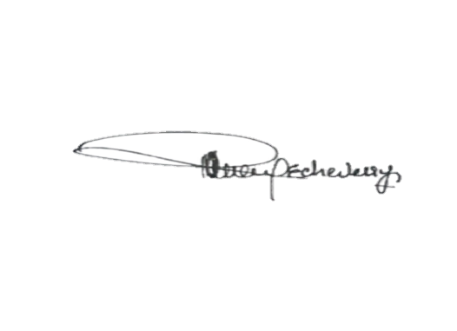
Ausentismo | Mensual

 |  | ________________________________ |  |  |  |  | _______________________________________
 |  | PROFESIONAL SST |  |  |  |  | REPRESENTANTE EMPRESA

